Bコース
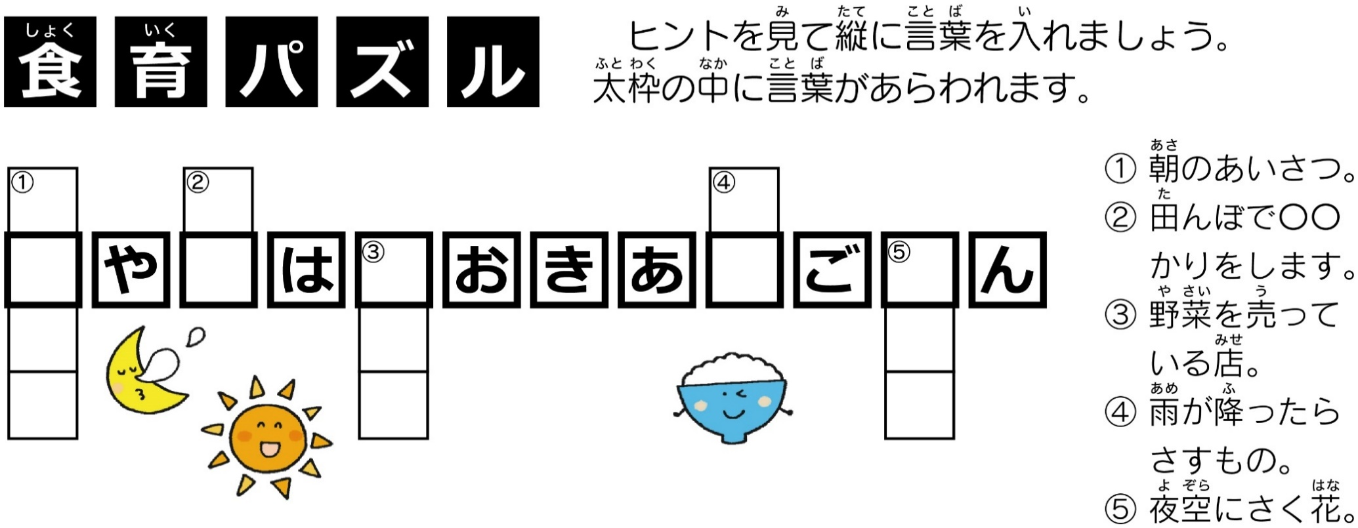
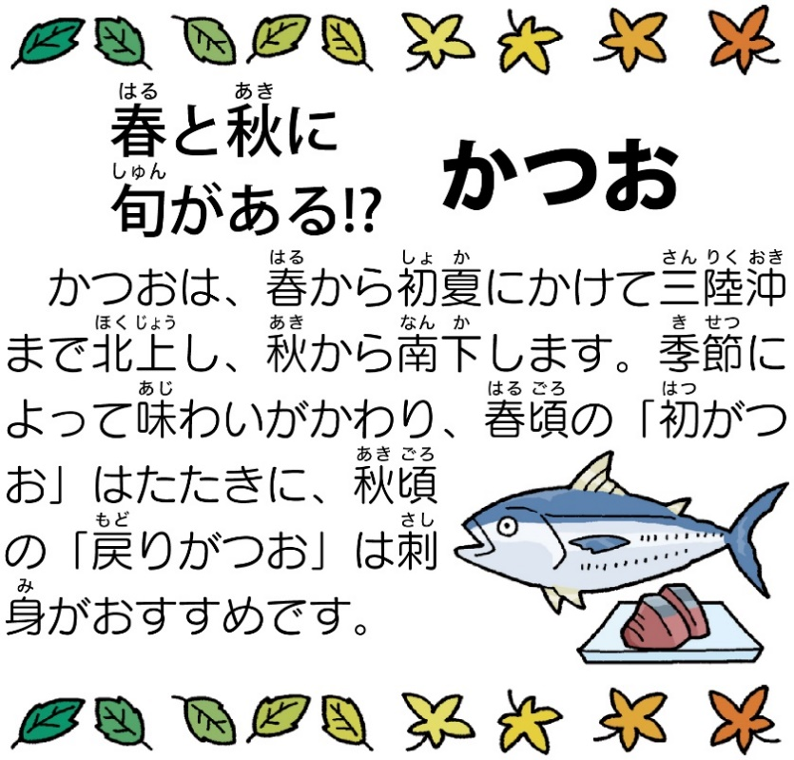
 |  | 令和 | 6 | 年度 | 5 | 月分学校給食献立予定表 |  |  | 初夏を感じられる旬の食材を使った献立や、八十八夜にちなんでお茶を使った献立を取り入れています。 |  |  | Ｂコース
 |  | ※ 食物アレルギーのある方は、「詳細献立表」を併せてご確認ください ※

今月の旬の食材： |  |  |  | かつお しんじゃがいも アスパラガス ごぼう セロリ たまねぎ おちゃ
 |  |  |  |  |  |  |  |  |  | 富士宮市立学校給食センター TEL： ０５４４-５９-２１３１
🐟さかなの日は、ほねにきをつけて、よくかんでたべましょう🐟
日 曜日 | 食缶番号 | こんだてめい |  | は た ら き |  |  |  |  |  | ちょうみりょう・そのた | エネルギー たんぱくしつ ししつ しょくえん たんすいかぶつ |  | みなさんへの ひとこと
 |  |  |  | おもに体をつくる もとになる食品 |  | おもに体の調子を整える もとになる食品 |  | おもにエネルギーの もとになる食品
 |  |  |  | たんぱくしつ | むきしつ | カロテン | ビタミンＣ 食物せんい | たんすいかぶつ | ししつ
2024-05-01 | - | ぎゅうにゅう |  | 0 | ★ぎゅうにゅう | 0 | 0 | 0 | 0 | 0 | 534 22.7 16.3 1.9 78.5 | kcal g g g g | 切干大根は、日本の伝統的な保存食です。煮物にして食べられることが多いですが、今日はサラダにしました。
 | - | ごはん |  | 0 | 0 | 0 | 0 | ☆ごはん | 0 | 0
 | ② | ごもくあつやきたまご |  | ★あつやきたまご | 0 | 0 | 0 | 0 | 0 | 0
45413 | ③ | きりぼしだいこんのわふうサラダ |  | 0 | 0 | にんじん | きゅうり きりぼしだいこん | 0 | わふうドレッシング | しお
 | ① | ぐだくさんじる |  | ☆ぶたにく あぶらあげ | 0 | にんじん ★こまつな | しいたけ ごぼう だいこん | でんぷん | 0 | こんごうけずりぶし さけ しょうゆ しお
2024-05-02 | - | ぎゅうにゅう |  | 0 | ★ぎゅうにゅう | 0 | 0 | 0 | 0 | 0 | 552 24.0 18.5 2.3 78.5 | kcal g g g g | ハンバーグはやわらかい食べ物なので、もやしやきのこなどよくかまないと飲み込みにくいものと合わせています。
 | - | ごはん |  | 0 | 0 | 0 | 0 | ☆ごはん | 0 | 0
 | ② | ハンバーグおろしソースかけ |  | ハンバーグ | 0 | 0 | だいこん | さとう | 0 | さけ みりん しょうゆ す
45414 | ③ | きゅうりとツナのあえもの |  | まぐろあぶらづけ | 0 | にんじん しそ | きゅうり ☆もやし | 0 | 0 | しお
 | ① | きのこのみそしる |  | みそ あぶらあげ | 0 | ★はねぎ にんじん | えのきたけ しめじ | 0 | 0 | いりこ
2024-05-07 | - | ぎゅうにゅう |  | 0 | ★ぎゅうにゅう | 0 | 0 | 0 | 0 | 0 | 591 25.3 22.8 2.3 77.2 | kcal g g g g | ポテトのチーズマヨネーズカップ焼きは、給食センターで一つずつ具をのせてオーブンで焼きました。
 | - | パン |  | 0 | 0 | 0 | 0 | ☆パン | 0 | 0
 | ② | ポテトのチーズマヨネーズカップやき |  | ☆まぐろあぶらづけ | チーズ | パセリ | たまねぎ コーン | じゃがいも | マヨネーズ | しょうゆ しお こしょう
45419 | ① | やさいスープ |  | とりにく | 0 | にんじん | たまねぎ ★キャベツ | 0 | 0 | こんごうけずりぶし しょうゆ しお こしょう ブイヨン しろワイン
 | ③ | オレンジ |  | 0 | 0 | 0 | オレンジ | 0 | 0 | 0
ふるさと給食の日
2024-05-08 | - | ぎゅうにゅう |  | 0 | ★ぎゅうにゅう | 0 | 0 | 0 | 0 | 0 | 566 27.1 16.6 2.0 81.4 | kcal g g g g | 今が旬の鰹は鉄分が多く、成長期のみなさんにおすすめの魚です。よくかんで食べましょう。
 | - | うみゃーこめ（きぬむすめ） |  | 0 | 0 | 0 | 0 | ★ごはん | 0 | 0
 | ② | 🐟かつおのあまずあえ🐟 |  | ☆かつおでんぷんつき | 0 | にんじん ★はねぎ | たまねぎ しょうが | さとう | だいずあぶら ごまあぶら ごま | しょうゆ こしょう す
45420 | ③ | しおもみやさい |  | 0 | 0 | 0 | ★キャベツ きゅうり | 0 | 0 | しお
 | ① | だいこんととうふのみそしる |  | ☆とうふ みそ | わかめ | 0 | だいこん ★ねぶかねぎ えのきたけ | 0 | 0 | いりこ
2024-05-09 | - | ぎゅうにゅう |  | 0 | ★ぎゅうにゅう | 0 | 0 | 0 | 0 | 0 | 673 25.4 21.9 2.4 98.6 | kcal g g g g | カレーは、毎月登場する人気メニューです。今月は、豚肉を使ったポークカレーです。
 | - | ごはん |  | 0 | 0 | 0 | 0 | ☆ごはん | 0 | 0
 | ① | ポークカレー |  | ☆ぶたにく | スキムミルク | にんじん トマト | たまねぎ しょうが にんにく | じゃがいも カレールウ | こめあぶら | しお こしょう カレーこ あかワイン チャツネ ちゅうのうソース
45421 | ③ | ウインナーとコーンのソテー |  | ウインナー | 0 | 0 | コーン えだまめ | 0 | こめあぶら | しお こしょう しょうゆ
2024-05-10 | - | ぎゅうにゅう |  | 0 | ★ぎゅうにゅう | 0 | 0 | 0 | 0 | 0 | 531 31.8 20.2 2.6 60.4 | kcal g g g g | ミネストローネは主にトマトを使ったイタリアの野菜スープです。日本でいうみそ汁のようなものです。
 | - | こくとうしょくパン |  | 0 | 0 | 0 | 0 | ☆こくとうパン | 0 | 0
 | ② | とりにくのこうそうやき |  | とりにく | 0 | バジル | にんにく | 0 | ｵﾘｰﾌﾞｵｲﾙ | しろワイン しお こしょう
45422 | ③ | ブロッコリーとチーズのサラダ |  | 0 | チーズ | ブロッコリー | きゅうり コーン | さとう | こめあぶら | しお す こしょう
 | ① | ミネストローネ |  | ☆ぶたにく だいず | 0 | にんじん トマト | たまねぎ ☆セロリ にんにく ★キャベツ | さとう | ｵﾘｰﾌﾞｵｲﾙ | しお こしょう ブイヨン しろワイン ケチャップ
2024-05-13 | - | ぎゅうにゅう |  | 0 | ★ぎゅうにゅう | 0 | 0 | 0 | 0 | 0 | 595 27.8 17.7 2.4 82.8 | kcal g g g g | 給食のマーボーどうふは辛いのが苦手な人でも食べやすいように辛さを控えめにしています。
 | - | むぎごはん |  | 0 | 0 | 0 | 0 | ☆むぎごはん | 0 | 0
 | ① | マーボードウフ |  | ☆ぶたにく みそ ☆とうふ | 0 | ★はねぎ | たけのこ にんにく しょうが きくらげ | さとう でんぷん | こめあぶら ごまあぶら | さけ テンメンジャン しょうゆ トウバンジャン ケイトンタン
45425 | ② | ぎょうざ(ひとり２こ) |  | ぎょうざ | 0 | 0 | 0 | 0 | 0 | 0
 | ③ | きゅうりとチンゲンサイのちゅうかあえ |  | 0 | 0 | チンゲンサイ にんじん | きゅうり | さとう | ごまあぶら | しお しょうゆ す
2024-05-14 | - | ぎゅうにゅう |  | 0 | ★ぎゅうにゅう | 0 | 0 | 0 | 0 | 0 | 579 25.3 16.4 2.3 85.1 | kcal g g g g | 今日の鮭フライは味がついているのでソースはつけていません。
 | - | ごはん |  | 0 | 0 | 0 | 0 | ☆ごはん | 0 | 0
 | ② | 🐟さけフライ🐟 |  | さけフライ | 0 | 0 | 0 | 0 | だいずあぶら | 0
45426 | ③ | ひじきとだいずのにもの |  | だいず あぶらあげ | ひじき | にんじん さやいんげん | こんにゃく | さとう | こめあぶら | しょうゆ
 | ① | さわにわん |  | ☆ぶたにく | 0 | にんじん ★こまつな | だいこん ★ごぼう たけのこ しいたけ | 0 | 0 | だしこんぶ かつおぶし みりん さけ しお しょうゆ
2024-05-15 | - | ぎゅうにゅう |  | 0 | ★ぎゅうにゅう | 0 | 0 | 0 | 0 | 0 | 576 26.8 24.7 3.0 66.1 | kcal g g g g | 人気メニューの揚げパンが登場します。パンが普段のものより小さいため、うどんもついています。
 | ② | げんりょうあげパン |  | 0 | 0 | 0 | 0 | ☆パン さとう | だいずあぶら | 0
 | ① | にこみうどん |  | とりにく あぶらあげ | 0 | にんじん ★はねぎ | ごぼう だいこん しいたけ しめじ | うどん | 0 | こんごうけずりぶし しょうゆ しお みりん
45427 | ③ | やさいのおかかあえ |  | かつおけずりぶし | 0 | ★こまつな | ☆もやし | さとう | 0 | しお しょうゆ
 | - | チーズ |  | 0 | チーズ | 0 | 0 | 0 | 0 | 0
2024-05-16 | - | ぎゅうにゅう |  | 0 | ★ぎゅうにゅう | 0 | 0 | 0 | 0 | 0 | 610 23.9 19.2 2.7 90.8 | kcal g g g g | ハヤシライスは、人気メニューの一つです。お肉や野菜を炒めてから、じっくりと煮込んで作ります。
 | - | むぎごはん |  | 0 | 0 | 0 | 0 | ☆むぎごはん | 0 | 0
 | ① | ハヤシライスのぐ |  | ☆ぶたにく | 0 | にんじん トマト パセリ | にんにく しょうが たまねぎ マッシュルーム | ハヤシルウ | こめあぶら | しお こしょう あかワイン ブイヨン ちゅうのうソース デミグラスソース
45428 | ③ | カラフルサラダ |  | 0 | 0 | あかピーマン | きゅうり キャベツ コーン | 0 | ｲﾀﾘｱﾝﾄﾞﾚｯｼﾝｸﾞ | しお

第三日曜日は「食卓の日」
家族で食卓を囲みましょう。
2024-05-17 | - | ぎゅうにゅう |  | 0 | ★ぎゅうにゅう | 0 | 0 | 0 | 0 | 0 | 543 27.3 16.4 2.6 75.8 | kcal g g g g | 豚肉を、沢山の野菜とごまみそで炒めました。主菜と副菜を兼ねている料理です。
 | - | ごはん |  | 0 | 0 | 0 | 0 | ☆ごはん | 0 | 0
 | ② | ぶたにくのごまみそいため |  | ☆ぶたにく あかみそ | 0 | あかピーマン きピーマン | しょうが にんにく たけのこ えだまめ ★キャベツ | さとう でんぷん | こめあぶら ごま | しお こしょう さけ しょうゆ ウスターソース
45429 | ① | かきたまじる |  | ★たまご | 0 | にんじん ★こまつな | えのきたけ | でんぷん | 0 | だしこんぶ こんごうけずりぶし しょうゆ さけ しお
2024-05-20 | - | ぎゅうにゅう |  | 0 | ★ぎゅうにゅう | 0 | 0 | 0 | 0 | 0 | 586 26.9 24.5 2.0 72.1 | kcal g g g g | アスパラは緑色がきれいな春野菜です。太陽に向かってぐんぐん伸びていきます。
 | - | パン |  | 0 | 0 | 0 | 0 | ☆パン | 0 | 0
 | ① | コーンシチュー |  | とりにく | ★ぎゅうにゅう | にんじん | たまねぎ コーン | じゃがいも こむぎこ | こめあぶら バター | しお こしょう ブイヨン しろワイン
45432 | ③ | ベーコンとアスパラガスのソテー |  | ベーコン | 0 | アスパラガス | たまねぎ | 0 | こめあぶら | しょうゆ しお こしょう
 | - | チョコクリーム |  | 0 | 0 | 0 | 0 | 0 | チョコクリーム | 0
富士宮の日
2024-05-21 | - | ぎゅうにゅう |  | 0 | ★ぎゅうにゅう | 0 | 0 | 0 | 0 | 0 | 589 29.3 19.3 1.7 80.0 | kcal g g g g | 新茶の季節になりました。今日は富士宮産のお茶を衣に入れた鶏肉のお茶フリッターです。
 | - | うみゃーこめ（富士宮産コシヒカリ） |  | 0 | 0 | 0 | 0 | ★ごはん | 0 | 0
 | ② | とりにくのおちゃフリッター |  | とりにく ★たまご | 0 | ★ちゃ | にんにく | こむぎこ でんぷん | だいずあぶら | さけ しお
45433 | ③ | そくせきづけ |  | 0 | 0 | 0 | ★キャベツ きゅうり たくあん | 0 | 0 | しお
 | ① | みやじる |  | ☆ぶたにく ☆とうふ みそ | 0 | にんじん ★はねぎ | だいこん こんにゃく | じゃがいも | 0 | いりこ
2024-05-23 | - | ぎゅうにゅう |  | 0 | ★ぎゅうにゅう | 0 | 0 | 0 | 0 | 0 | 626 26.8 26.2 2.5 72.6 | kcal g g g g | 学校給食では、和食献立を多く取り入れています。「和食」は健康によい食事として世界でも認められています。
 | - | ごはん |  | 0 | 0 | 0 | 0 | ☆ごはん | 0 | 0
 | ② | 🐟さばのしおやき🐟 |  | しおさば | 0 | 0 | 0 | 0 | 0 | 0
45435 | ③ | こまつなのごまあえ |  | 0 | 0 | ★こまつな にんじん | ☆もやし | さとう | ごま | しお しょうゆ
 | ① | とりごぼうじる |  | とりにく あぶらあげ | 0 | 0 | だいこん ★ごぼう しいたけ | でんぷん | 0 | こんごうけずりぶし さけ しお しょうゆ
2024-05-24 | - | ぎゅうにゅう |  | 0 | ★ぎゅうにゅう | 0 | 0 | 0 | 0 | 0 | 594 28.3 21.3 2.6 78.5 | kcal g g g g | 新ごぼうがおいしい季節となりました。香りと歯ごたえを味わいましょう。
 | - | うどん |  | 0 | 0 | 0 | 0 | ☆うどん | 0 | 0
 | ② | いかてんぷら |  | いかてんぷら | 0 | 0 | 0 | 0 | だいずあぶら | 0
45436 | ③ | ごぼうのごまドレッシングあえ |  | 0 | 0 | にんじん | ★ごぼう きゅうり | 0 | ごまﾄﾞﾚｯｼﾝｸﾞ | す しお
 | ① | わかめうどんつゆ |  | とりにく あぶらあげ | わかめ | 0 | ★ねぶかねぎ しいたけ | さとう | 0 | だしこんぶ かつおぶし みりん さけ しお しょうゆ
2024-05-27 | - | ぎゅうにゅう |  | 0 | ★ぎゅうにゅう | 0 | 0 | 0 | 0 | 0 | 532 23.6 15.4 2.5 80.0 | kcal g g g g | 梅煮にすることで、魚のくさみがなくなり、さっぱりと食べることができます。
 | - | ごはん |  | 0 | 0 | 0 | 0 | ☆ごはん | 0 | 0
 | ③ | 🐟いわしのうめに🐟 |  | いわしのうめに | 0 | 0 | 0 | 0 | 0 | 0
45439 | ② | こんにゃくのいりに |  | ☆ぶたにく | ひじき | にんじん いんげん | こんにゃく ごぼう | さとう | こめあぶら ごま ごまあぶら | しょうゆ みりん
 | ① | けんちんじる |  | ☆とうふ あぶらあげ | 0 | ★こまつな | ☆だいこん ごぼう こんにゃく | じゃがいも | ごまあぶら | こんごうけずりぶし さけ しお しょうゆ
2024-05-28 | - | ぎゅうにゅう |  | 0 | ★ぎゅうにゅう | 0 | 0 | 0 | 0 | 0 | 589 21.4 18.4 1.9 92.4 | kcal g g g g | 宮っ子オリジナル朝食コンクールの特別賞を受賞した「洋風じゃがべー」が再登場。ご飯に合うおかずです。
 | - | ごはん |  | 0 | 0 | 0 | 0 | ☆ごはん | 0 | 0
 | ① | ようふうじゃがべー |  | ベーコン あげボール | 0 | ★はねぎ にんじん | たまねぎ しらたき | じゃがいも さとう | バター | さけ しょうゆ
45440 | ③ | わかめとツナのマヨネーズあえ |  | ☆まぐろあぶらづけ | わかめ | ほうれんそう | ★キャベツ | 0 | マヨネーズ | しょうゆ しお
 | - | あじつきこざかな |  | 0 | こざかな | 0 | 0 | 0 | 0 | 0
2024-05-29 | - | ぎゅうにゅう |  | 0 | ★ぎゅうにゅう | 0 | 0 | 0 | 0 | 0 | 601 26.5 17.8 1.9 88.6 | kcal g g g g | 給食では、焼きそばを食缶に入れて運ぶ際に麺が蒸され、給食ならではの食感になります。
 | - | げんりょうパン |  | 0 | 0 | 0 | 0 | ☆パン | 0 | 0
 | ② | ふじのみややきそば |  | ☆ぶたにく | 0 | 0 | ★キャベツ | やきそばめん | こめあぶら にくかす | さけ ちゅうのうソース ウスターソース あおさいりいわしこ
45441 | ① | とりにくとにらのスープ |  | とりにく | 0 | にら にんじん | たまねぎ えのきたけ | でんぷん | 0 | こんごうけずりぶし さけ ブイヨン しお こしょう
 | - | しずおかけんさんおちゃプリン |  | 0 | 0 | 0 | 0 | ☆おちゃプリン | 0 | 0
2024-05-30 | - | ぎゅうにゅう |  | 0 | ★ぎゅうにゅう | 0 | 0 | 0 | 0 | 0 | 573 24.5 19.5 2.6 78.3 | kcal g g g g | 鶏と卵のそぼろは、深皿によそったご飯にかけて食べましょう。
 | - | しょうゆごはん |  | 0 | 0 | 0 | 0 | ☆しょうゆごはん | 0 | 0
 | ② | とりとたまごのそぼろ |  | とりにく たまごそぼろ | 0 | 0 | しょうが | さとう | こめあぶら | さけ しょうゆ
45442 | ③ | ごしきあえ |  | ハム | ひじき | こまつな にんじん | もやし | さとう | こめあぶら ごまあぶら | しお しょうゆ す からし
 | ① | とうふとたまねぎのみそしる |  | とうふ みそ | 0 | ★はねぎ | たまねぎ えのきたけ | 0 | 0 | いりこ
2024-05-31 | - | ぎゅうにゅう |  | 0 | ★ぎゅうにゅう | 0 | 0 | 0 | 0 | 0 | 618 29.9 17.9 2.6 89.2 | kcal g g g g | 高野豆腐にはたんぱく質や鉄、カルシウムが豊富なので成長期の皆さんに積極的に食べてほしい食材です。
 | - | ごはん |  | 0 | 0 | 0 | 0 | ごはん | 0 | 0
 | ① | こうやどうふとやさいのにもの |  | とりにく ちくわ こうやどうふ | 0 | にんじん さやいんげん | こんにゃく しいたけ | じゃがいも さとう | 0 | こんごうけずりぶし さけ しょうゆ
45443 | ② | にくだんごのあまずあんかけ(ひとり２こ) |  | にくだんご | 0 | 0 | 0 | さとう でんぷん | 0 | さけ しょうゆ す
 | ③ | やさいのしおこんぶあえ |  | 0 | しおこんぶ | にんじん ★こまつな | ☆もやし | 0 | ごま | しお

